UiPath_初階課程課題說明
UiPath初階教育訓練_個人課題資料一覽表
單位 | 姓名 | 課題(業務)名稱 | 人工作業 時間(分／回) | 頻度 回/月 | 作業 人數 | 作業內容簡易說明
生產推進課 | 陳俊碩 | KF窯_每日生產Data定例更新 | 30min | 30回 | 1 | 如下方說明

說明：
KF窯品質擔當每日要進行以下各個檔案(*註1)的相關資料更新，更新內容有需要從公司的資料網站(*註2)下載進行貼附，也有需要從他單位資料夾內的檔案中進行複製並貼附。
有幾個檔案，在資料貼附後，還需要進行手動的資料整理。因此，整個過程的手續有點複雜。熟練的老手來進行這項作業，每天需要耗費的時間也需要約30分鐘。

註1：檔案連結如下
檔案_1： | https://agc.box.com/s/kdeqfddzxhtinuj7z4xe2dd07bh9duur |  |  |  | 檔案名：SHP資料（KF入力用）.xlsx
檔案_2： | https://agc.box.com/s/mwt24bpoht2bax6dr83mzodiitccdsbf |  |  |  | 檔案名：08 KF窯物、化性相關測定Trend-1030.xlsx
檔案_3： | https://agc.box.com/s/wai0nmhk5z8jyt9pmmogy8tskux7c09r |  |  |  | 檔案名：SHP向報告用資料(ADT操作管理DATA)-2023.xlsx
檔案_4： | https://agc.box.com/s/km2pi8u8vn4r4uszmghmvpktrr9vn3yz |  |  |  | 檔案名：409 419 Download.xlsx
檔案_5： | https://agc.box.com/s/pj3w8k6ymwc3571rzy3aaukveuc67qwc |  |  |  | 檔案名：KF3 応答曲線3i.xlsx
檔案_6： | https://agc.box.com/s/ttcs5ft1zg7fyuyjycw0uerr3hlrnanc |  |  |  | 檔案名：2022.6.21.xlsx

註2：公司資料網站
網站_1： | http://t183fdl05tom/isop/ADT-ISOP.jsp |  | GIKAI ISOP
網站_2： | R:\認證Server\1024x768--Notebook用\斗六認証Server#1(or斗六認証Server#2)>PAM>KF PAM

流程：

檔案一：
1、 | 開啟 檔案一 連結中的「SHP資料（KF入力用）.xlsx」

2、 | 進入 GIKAI_ISOP網站(網站_1)，登入自己帳號(固定)、密碼(配合公司資訊安全政策，需三個月更新一回)
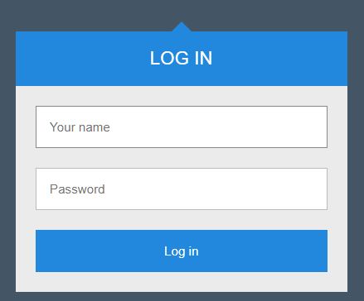
固定為自己的名稱
需三個月更新
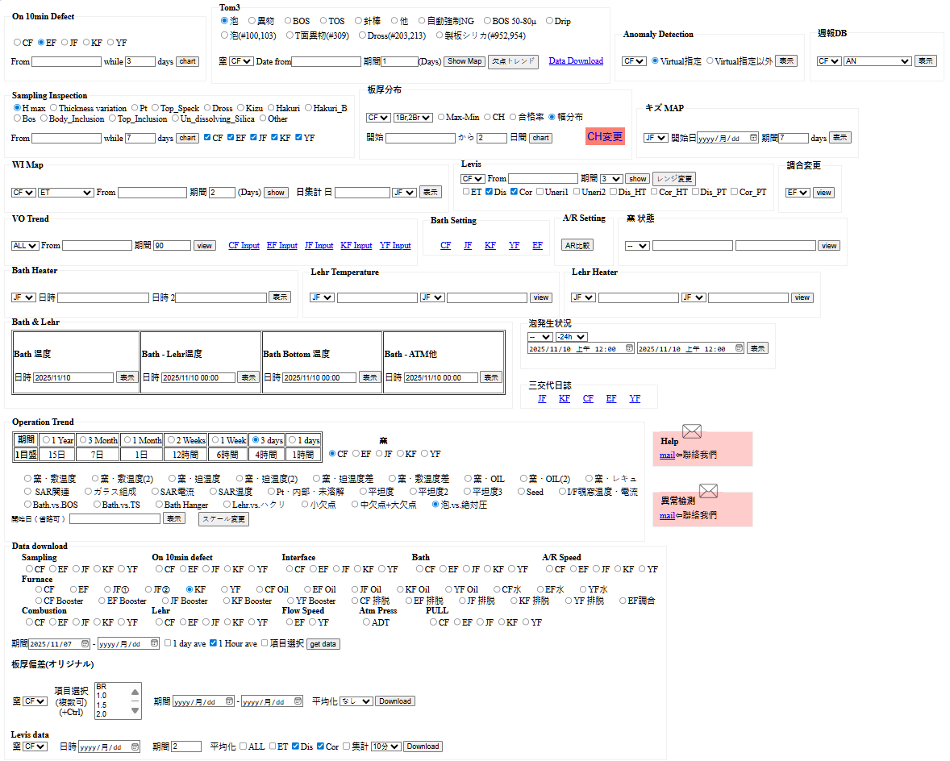
圖一
1
2
3
4

3、 | 登入後網站頁面，依照右側"圖一"上標示的順序，
 | 依次點選 窯別→開始日期→數據期間→Get_Data
5
同圖一
4、 | 接著在頁面右上角下載對話方塊中，點選"開啟"檔案

5、 | 選取檔案中Row(2)開始到最後一筆Data進行複製，
 | 對照要貼上到 檔案一中的"窯"Sheet的時間，
 | 進行貼附。

6、 | 接續在同一個頁面中(圖一)，將點選"1"的位置改成
 | 位置"5"，2～4步驟不變後，一樣開啟下載對話方塊
 | 中的檔案，複製Row(2)到最後一筆Data，對照時間
 | 貼附到 檔案一 中的"IF"Sheet中。

7、 | 回到 檔案一 的"SHP DATA" Sheet，將Column(A：I)下拉至最新的資料區間(此為 每小時 的Data區間)，Column(A：I)已存在連結函數。

8、 | 同樣 檔案一 的"SHP DATA" Sheet，複製Column(J：O)往下貼附到前一天的位置(此為一天平均的計算函數)。

9、 | 存檔，若未出現存檔錯誤，則檔案一 作業完成→維持檔案開啟狀態(檔案二 中的Data可以由此處複製)。

檔案二：
1、 | 開啟 檔案二 連結中的「08 KF窯物、化性相關測定Trend-1030.xlsx」

2、 | 回到 檔案一 的"SHP DATA" Sheet，確認Column(H)中的Data與時間對照後，進行複製。

3、 | 回到 檔案二 的"data4" Sheet，確認要貼附的時間點後，將複製的內容貼附至Column(B)，並將Column(A)的時間下拉至與Column(B)相同Row(再次確認時間無誤)。

4、 | 接續將已經有計算函數的Column(C：D)也下拉至最新Data位置→"data4"Sheet完成。

5、 | 點取檔案二的"data3"Sheet，以及"附表_Data相關連結"Sheet中的"試驗分析課_00_各窯分析結果_05_KF分析結果"連結，
 | 並開啟最新的"KF3_組成物性_AN100_yyMMdd_hhmm.xlsm"(例下圖二中的：KF3_組成物性_AN100_251113_1122.xlsm)
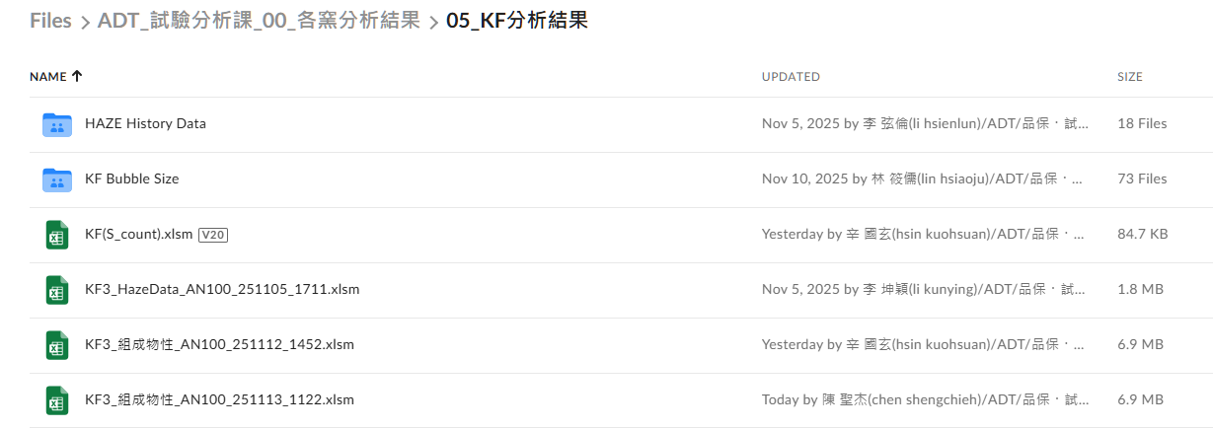
圖二

6、 | 開啟後點選"板組成"Sheet，對照這個Sheet的Column(E)中的時間，與 檔案二 "data3"Sheet中Column(B)的時間中，是否有最新的資料，若有的話，則複製該時間
 | Column(H：R)的資料，貼附到 檔案二"data3"Sheet中對應時間的欄位，如下圖三紅色/藍色框日期對應的數據，貼附至圖四紅色/藍色框Column(C：M)。
圖三
圖四

7、 | 檔案二"data3"Sheet中Column(O,P,T)同樣方式對照 圖三 中Column(S,U,AC)。

DataBricks_初學者課程暨課題商談、輔導
初心者向け
セッション | 対面教育 | 授業者
 | 會議室：Fab1第一會議室
電子カンパニー運用ルール紹介 Q＆A | 3/30 09：30-12：00 | 1・ 製造一部/生產推進 / 楊 大慶
ユースケース紹介 |  | 2・ 製造一部/生產推進 / 黃 炳銓
Databricksの書き方の進め |  | 3・ 製造一部/生產推進 / 陳 俊碩
Databricks構造理解 | 3/30 13：00-17：00 | 4・ 製造二部 / 羅 朝文
DataFrame入出力 |  | 5・ 製造二部 / 張 家綸
ファイルストレージ |  | 6・ 製造二部 / 蔡 宏杰
基本ETL |  | 7・ 台南工場/基板加工 / 劉 修銘
Job・Workflow | 3/31 09：30-12：00 | 8・ 台南工場/設備技術 / 蘇 輝誠
外部データ取得 |  | 9・ 品質保証/基板品質保証 / 郭 芷琳
SQL・ダッシュボード作成 | 3/31 13：00-17：00 | 10・ 設備技術/公用電氣課 / 陳 雅歆
各種Cluster（GPU・サーバレス） |  | 11・ 設備技術/機械技術課 / 蔡 淂鎰
GENIE入門 |  | 12・ 資材物流部/原燃 / 江 炎竹
Databricks熟練者向け機能紹介 |  | 13・ 革新推進部(事務局) / 吳 建毅
DLT

關於 Databricks 課後輔導，在彙整問卷回覆後，已安排 4/16(四) 第一回輔導對象 如下。
相關問卷內容事前已與 竹島先生團隊 共享說明。
當天敬請各位學員準備 簡易的系統架構圖或流程圖，並向竹島先生說明預計執行的內容，每位學員說明時間約 5 分鐘。
藉由事前的簡要說明，讓竹島先生團隊能更具體理解後續實作方向，以利進行有效的輔導與建議。
感謝各位的配合，謝謝。

＃ | 名稱 | 竹島先生線上輔導
1 | 黃 炳銓 | 4/16(四) 0900-1100
2 | 陳 雅歆
3 | 吳 建毅
4 | 劉 修銘
5 | 江 炎竹
6 | 蘇 輝誠
7 | 郭 芷琳
8 | 楊 大慶

＃ | 名稱 | 事務局另外商談 | Teams討論
 |  | (不在4/16輔導對象)
1 | 蔡 宏杰 | 4/14-17 電話聯絡 | 4/15 1500-1530
2 | 陳 俊碩 |  | 4/16 1500-1530
3 | 張 家綸 |  | 4/15 1530-1600
4 | 蔡 淂鎰 |  | 4/15 1600-1630
5 | 羅 朝文 |  | 4/15 1500-1600

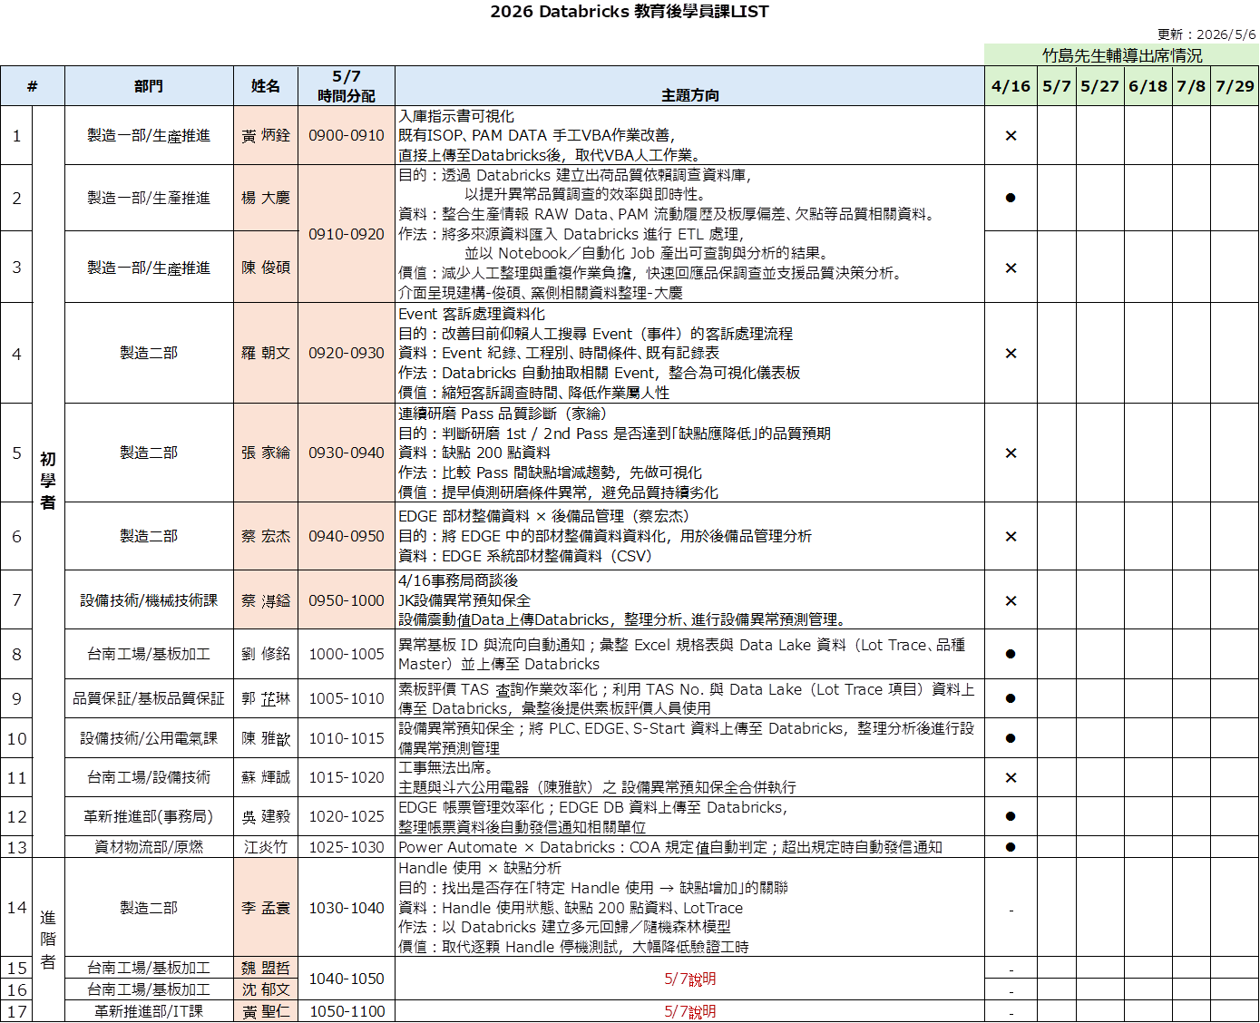

 |  |  |  | 楊 大慶 陳 俊碩
 |  |  |  | 在調查 PAM 資料時，每次都需下載資料並貼到 Excel 中，且針對每個 Lot 進行平坦度／板厚偏差的計算，因此在資料下載與調查上花費許多時間與人力。
 |  |  |  | 品質調查：除了 PAM 資料外，有時還需要 TOM 欠點資料等其他資料。
 |  |  |  | ・希望先從板厚偏差等調查需求較多的項目開始依序實作。
 |  |  |  | ・希望在需要時也能與黃先生的資料進行串接。
 |  |  |  | ・Excel 匯入目前是暫時性使用，等 datalake 建置完成後將不再需要。

 |  |  |  | 現況做成樣式： |  | LINK

 |  |  |  | 業務分工：
 |  |  |  |  | 大慶：
 |  |  |  |  |  | 考量其本身包裝現場業務較為繁重，因此在討論之後，大慶 主要負責Data的來源確認(DataLake)，
 |  |  |  |  |  | 以及相關權限申請等事務。
 |  |  |  |  |  | (例：需要開通DataLake與DataBricks ETL連結的權限、需要使用DataBricks viewer帳號的人員…等)

 |  |  |  |  | 俊碩：
 |  |  |  |  |  | 主要負責需要耗費時間編寫、測試以及Debug的開發業務。
 |  |  |  |  |  | 開發過程中需要不斷的Try and Error，抑或者遇到Exception狀況時的除錯…等，
 |  |  |  |  |  | 需耗費較多時間確認Code的細節。
 |  |  |  |  |  | 基於以上考量，並衡量 大慶 的業務狀況，以及本身對於Code已經有基礎，
 |  |  |  |  |  | 因此在討論時才會自願承擔該業務分工。

 |  |  |  |  | 共同做成之考量：
 |  |  |  |  |  | 1、Team Work： | 我跟大慶有一個共識，認為DX的專案推動應該是由團隊進行，
 |  |  |  |  |  |  | 才能更加凸顯DX化所帶來"效率化"。因此，兩人討論之後，
 |  |  |  |  |  |  | 再與 DX推進委員會_DataBricks擔當商談、說明之後也獲得了首肯。

 |  |  |  |  |  | 2、自身的狀況： | 考量個人本身今年有三個課題(UiPath、DataBricks、Power Platform)需要學習、做成，
 |  |  |  |  |  |  | 加上年初經理賦予的包裝協力業務(不定期)，出於三個課題的緊迫進度(3～7月/每周)，
 |  |  |  |  |  |  | 以及自身延續 初階UiPath課題 的自動化實際運用作成(2月～4月)，
 |  |  |  |  |  |  | 才會主動與DX推進委員會_DataBricks擔當、大慶進行商談。

ADT_COLD_設備横展開AI進度管理_ver.0
 |  | 年度起始日期 | 2026-01-01 |  |  |  |  |  |  |  |  | {42}
 |  |  |  | 手動入力區_格式：yyyy/mm/dd |  |  | _格式：0～1 |  | Excel函式區_請勿入力 |  |  |  |  |  | 實施狀況：Ο 實施完成、Δ 實施中、╳ 未實施／未達成、– 不須實施
優先度 | 橫展開項目 | AI事項 | 擔當者 | AI事項 計畫開始 | AI事項 計畫結束 | AI事項 實際結束 | 完成百分比% | 入力 頻度 | 年度 起始日期 | Days to Start | 完成日數 | 未完日數 | 延遲日數 | 計畫 天數 | YF | CF | EF | JF | KF | 備註
高 | 横切刃先荷重、同調測定方法 | 作業標準書準備→提出 | 世文 | 2026-01-01 | 2026-05-01 | 2026-06-01 |  |  | 2026-01-01 | 0 | 0 | 120 | 31 | 120
 |  | 計畫表作成 | 乙原 | 2026-01-01 | 2026-05-01 | 2026-06-01 |  |  | 2026-01-01 | 0 | 0 | 120 | 31 | 120
高 | 縦切機刃先荷重測定方法 | 計畫表做成 | 富羿 | 2026-01-01 | 2026-05-01 | 2026-06-01 |  |  | 2026-01-01 | 0 | 0 | 120 | 31 | 120
 |  | 治具購入 | 富羿 | 2026-01-01 | 2026-05-01 | 2026-06-01 |  |  | 2026-01-01 | 0 | 0 | 120 | 31 | 120
 |  | 工程變更 | 坤翰 | 2026-01-01 | 2026-05-01 | 2026-06-01 |  |  | 2026-01-01 | 0 | 0 | 120 | 31 | 120
高 | 本線、Br H/Oストッパー安全対策 | 設備技術現況進度確認 | 乙原 | 2026-01-01 | 2026-05-01 | 2026-06-01 |  |  | 2026-01-01 | 0 | 0 | 120 | 31 | 120
 |  | 安全教育的實施 | 益維 | 2026-01-01 | 2026-05-01 | 2026-06-01 |  |  | 2026-01-01 | 0 | 0 | 120 | 31 | 120
 |  | 各窯作業標準書的做成 | 益維 | 2026-01-01 | 2026-05-01 | 2026-06-01 |  |  | 2026-01-01 | 0 | 0 | 120 | 31 | 120
 |  | 最終完成期限確認 | 明建 | 2026-01-01 | 2026-05-01 | 2026-06-01 |  |  | 2026-01-01 | 0 | 0 | 120 | 31 | 120
中 | 特殊ボルト経過観察 | 未完成窯爐的確認 | 益維 | 2026-01-01 | 2026-05-01 | 2026-06-01 |  |  | 2026-01-01 | 0 | 0 | 120 | 31 | 120
 |  | 維護管理的確認週期 | 益維 | 2026-01-01 | 2026-05-01 | 2026-06-01 |  |  | 2026-01-01 | 0 | 0 | 120 | 31 | 120
中 | 其他 | 各窯設備異常情報共有 | 明建 | 2026-01-01 | 2026-05-01 | 2026-06-01 |  |  | 2026-01-01 | 0 | 0 | 120 | 31 | 120
 |  | 縱切機下降作業標準共有(其他據點) | 明建 | 2026-01-01 | 2026-05-01 | 2026-06-01 |  |  | 2026-01-01 | 0 | 0 | 120 | 31 | 120
 |  | 橫展開管理表做成共有 | 俊碩 | 2026-01-19 | 2026-01-26 | 2026-01-27 | 100% | - | 2026-01-01 | 18 | 7 | 0 | 1 | 7 | – | – | – | – | –
←在這個ROW之上點滑鼠左鍵→插入 整ROW

2026年度ADT_COLD_設備橫展開日程進度
 | 年度 起始日期 | Days to Start | 完成日數 | 未完日數 | 延遲日數
作業標準書準備→提出 | 1/1/2026 | 0 | 0 | 120 | 31
計畫表作成 | 1/1/2026 | 0 | 0 | 120 | 31
計畫表做成 | 1/1/2026 | 0 | 0 | 120 | 31
治具購入 | 1/1/2026 | 0 | 0 | 120 | 31
工程變更 | 1/1/2026 | 0 | 0 | 120 | 31
設備技術現況進度確認 | 1/1/2026 | 0 | 0 | 120 | 31
安全教育的實施 | 1/1/2026 | 0 | 0 | 120 | 31
各窯作業標準書的做成 | 1/1/2026 | 0 | 0 | 120 | 31
最終完成期限確認 | 1/1/2026 | 0 | 0 | 120 | 31
未完成窯爐的確認 | 1/1/2026 | 0 | 0 | 120 | 31
維護管理的確認週期 | 1/1/2026 | 0 | 0 | 120 | 31
各窯設備異常情報共有 | 1/1/2026 | 0 | 0 | 120 | 31
縱切機下降作業標準共有(其他據點) | 1/1/2026 | 0 | 0 | 120 | 31
橫展開管理表做成共有 | 1/1/2026 | 18 | 7 | 0 | 1

 |  |  |  |  |  |  |  |  |  |  |  |  | [42]

2026年度ADT_COLD_設備橫展開項目完成度
 | 完成百分比%
作業標準書準備→提出
計畫表作成
計畫表做成
治具購入
工程變更
設備技術現況進度確認
安全教育的實施
各窯作業標準書的做成
最終完成期限確認
未完成窯爐的確認
維護管理的確認週期
各窯設備異常情報共有
縱切機下降作業標準共有(其他據點)
橫展開管理表做成共有 | 100%

